Hoja1
 |  | PROPUESTA DE SERVICIO

 |  | CONSUMIBLES MENSUALES

Consumibles mensulaes |  |  |  |  |  |  | SERESMA | DISPENSADORES | Propuesta tecnica presentada

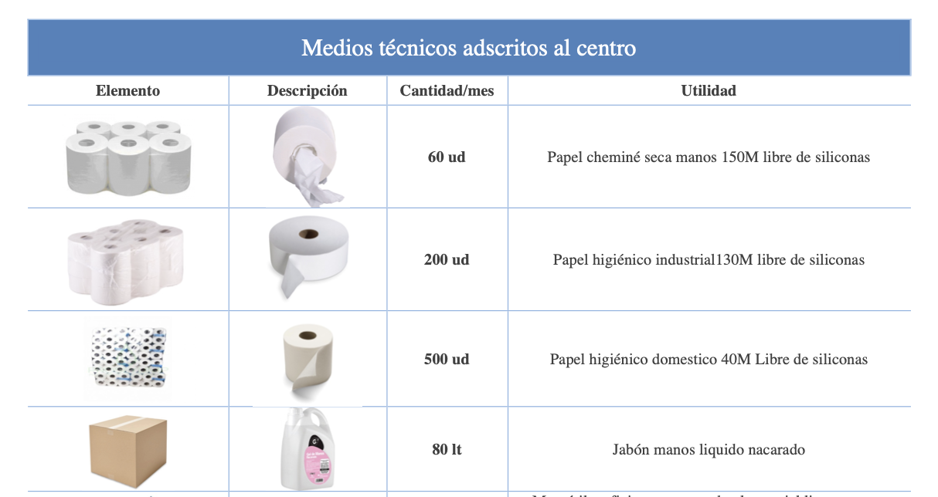
 | DENOMINACIÓN |  | CANTIDAD |  | TOTAL

 | JABÓN |  | 8 | Garrafas 10 litros | 80 | Litros | Incluido | Incluido

 | PAPEL HIGIENICO INDUSTRIAL |  | 10 | Paquetes de 20 | 200 |  | Incluido | Incluido

 | PAPEL HIGIENICO DOMESTICO |  | 5 | Bolsas de 24 paquetes de 40M | 480 |  | Incluido | Incluido

 | PAPEL TRAPICEL |  | 35 | Pack de 2 bobinas | 70 |  | 10,68 € Ud + IVA | 747,60 + IVA

 | PAPEL CHEMINE |  | 10 | Pack de 6 bobinas 250M una capa | 60 |  | Incluido | Incluido

* | PAPEL SECAMANOS |  | 50 | Cajas de 6/170M | 300 |  | Incluido | Incluido

 |  |  |  |  |  |  | TOTAL MES | 747.60 €

